微生信示例165

市 | 值 | 微生信，您身边的数据分析，可视化专家
西安市 | 5222 | https://www.bioinformatics.com.cn/plot_basic_china_shaanxi_heatmap_165
铜川市 | 330
宝鸡市 | 25 | 输出示例图
咸阳市 | 1336
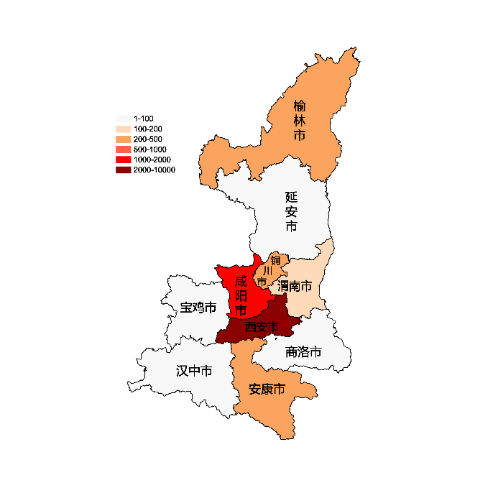
渭南市 | 110
延安市 | 93
汉中市 | 16
榆林市 | 235
安康市 | 331
商洛市 | 25

 |  | 注：1，需要带首行；2，仅改数字，各市名字不要改；3，仅供交流学习

 |  | 使用问题，或数据分析合作意向
 |  | 请微信扫码联系我们

